电子商务
电子商务专业实训耗材采购计划表（2025-2026学期）

序号 | 项目名称 | 参考品牌、型号、规格 | 技术参数、性能指标要求 | 单位 | 数量 | 单价（元） | 合计（元） | 备注 | 参考图片
1 | 直播平台专用路由器 | 华为Q6网线版 | 子母路由（1母3子套装） | 套 | 1 | 1699 | 1699 | 日常课程及训练比赛使用 | 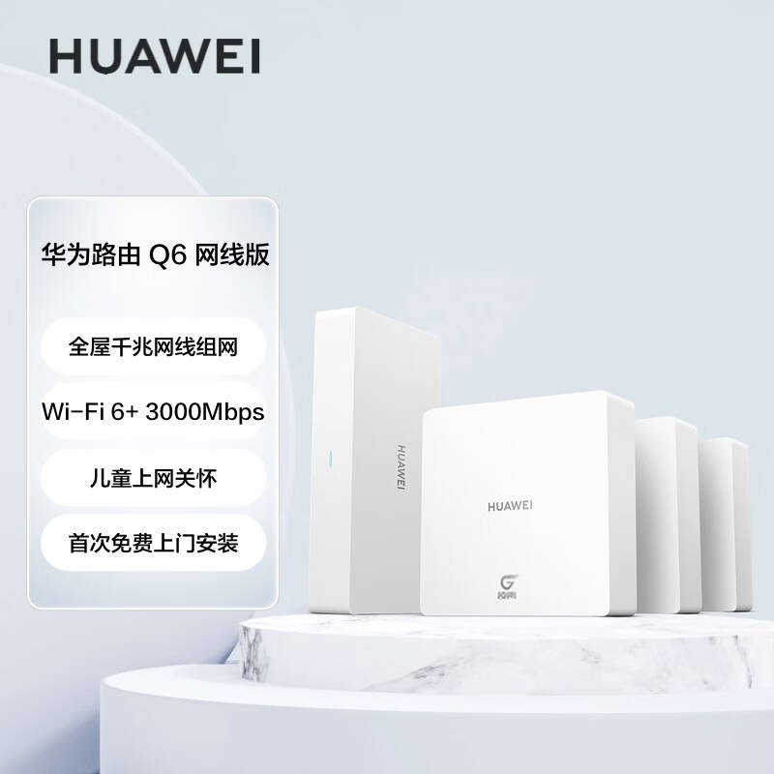
2 | 柔光灯 | 摄影怪兵器 | LG-180PRO单柔光球套装 | 套 | 1 | 369 | 369 | 直播课程、商品拍摄与处理课程使用 | 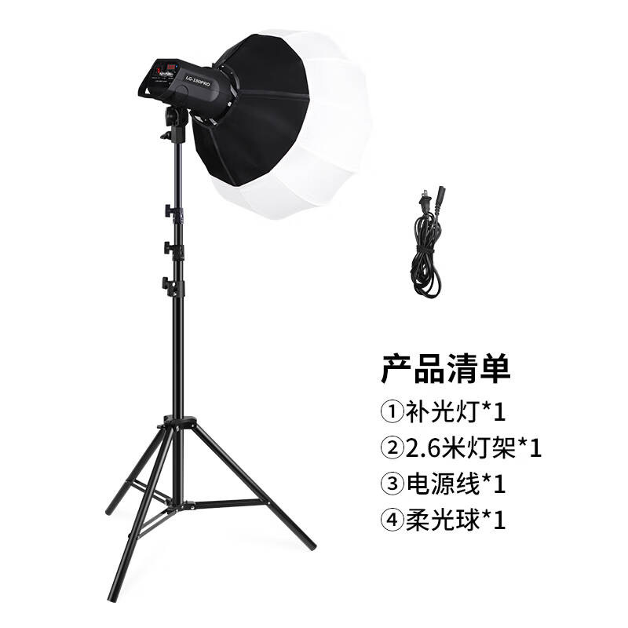
3 | 手机直播落地三脚架 | ZNNCO三脚架全屏补光灯 | 长度100cm以上，可自由升降 | 个 | 4 | 89 | 356 | 日常课程及训练比赛使用 | 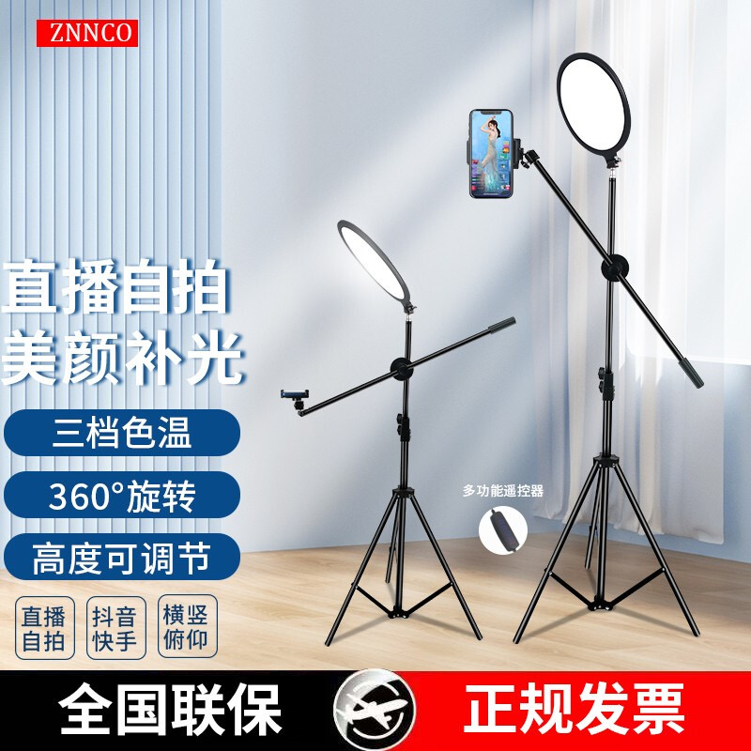
4 | 手机直播桌面三脚架 | Rtako手机直播三机位两用补光支架 | 1.7m支架+H型桌面支架+45cm影肌灯 | 个 | 4 | 258 | 1032 | 日常课程及训练比赛使用 | 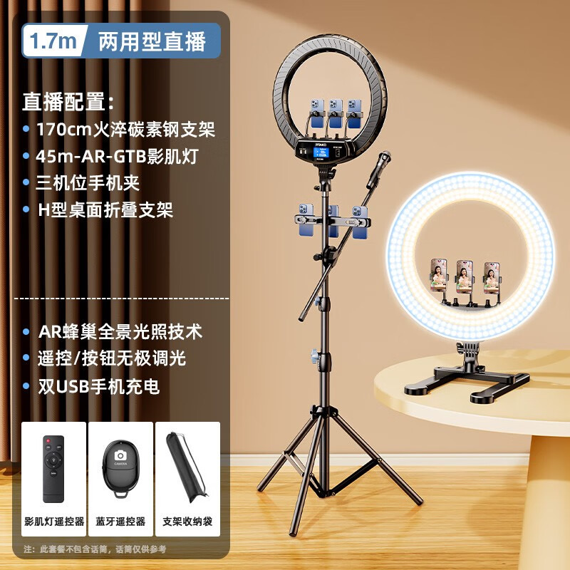
5 | 可升降绿布背景布 | 凯林地拉幕布便携式可升降绿布背景布 | 绿色地拉幕布150X200cm | 张 | 1 | 438 | 438 | 日常课程及训练比赛使用
6 | 大屏幕智能直播一体机 | 保冠32英寸大屏幕智能直播一体机 | 直播大屏32英寸显示器手机投屏显示器横竖屏非触摸提词器八核4+64G（含旋转推车） | 台 | 2 | 1560 | 3120 | 日常课程及训练比赛使用 | 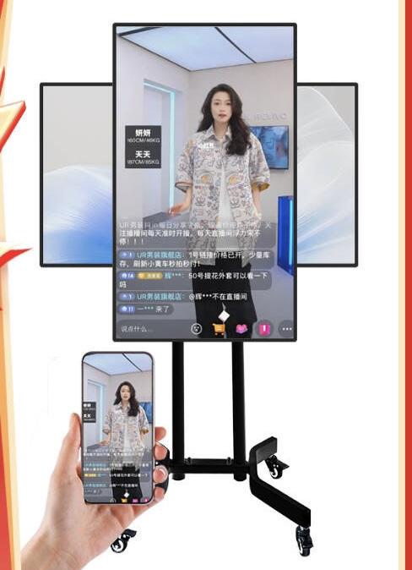
7 | 商品摄影置物台 | 摄影怪兵器hakutatz2144 | 摄影折叠式支架60*100cm 专业静物拍照台棚拍摄桌 道具器材 | 套 | 3 | 149元 | 447 | 日常课程及训练比赛使用 | 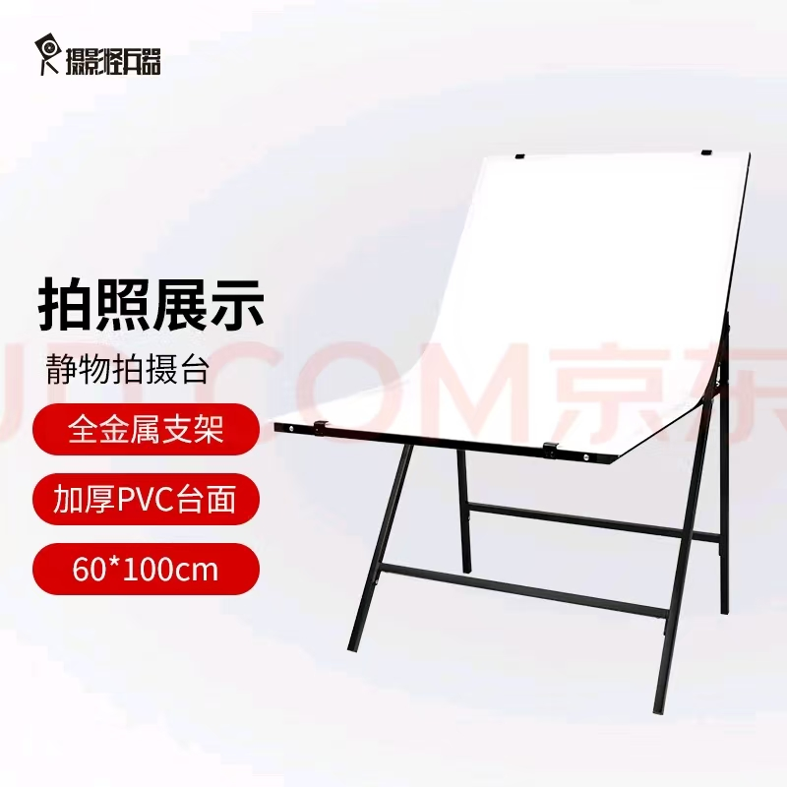
8 | 柔光板 | 贝阳60x90cm摄影柔光板 | 白色透光板便携折叠柔 光屏室内外拍摄移动 | 个 | 3 | 35 | 105 | 日常课程及训练比赛使用 | 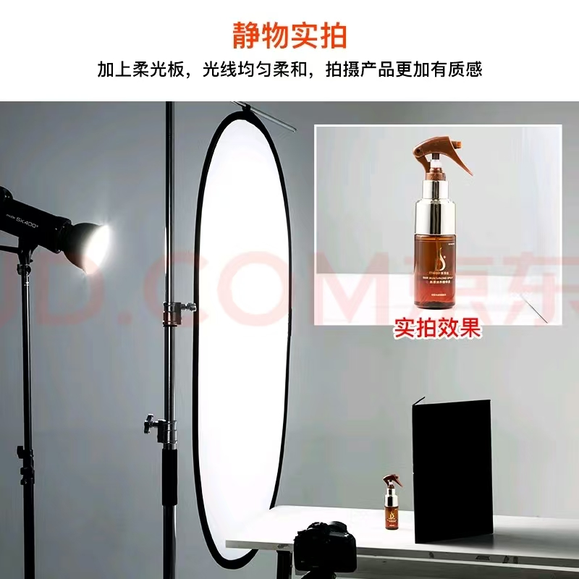
9 | 反光板 | 帝森特，电商摄影静物拍 摄专业反光板，A3 | 减光柔光 板，珠宝首饰小家电 | 个 | 3 | 53 | 159 | 日常课程及训练比赛使用 | 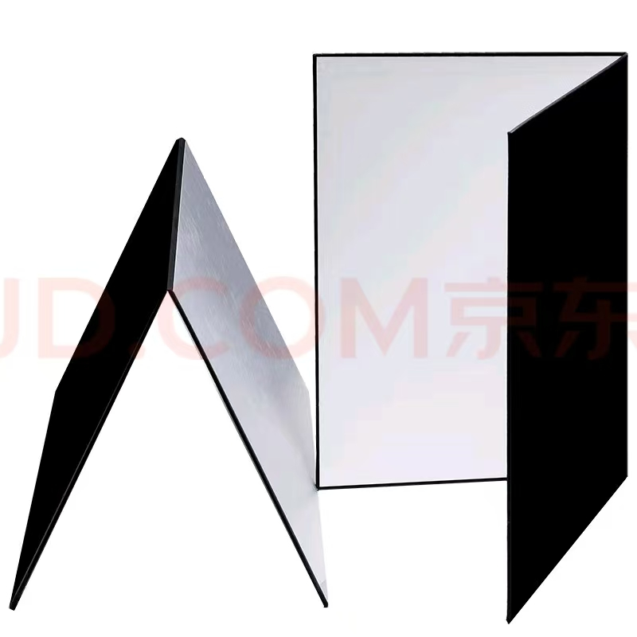
10 | 柔光纸 | 贝阳1.5*1m柔光布柔光纸 | 背景布硫酸纸柔光板摄影棚 拍摄器材 | 张 | 3 | 15 | 45
11 | 耳机 | ASZUNE/艾苏恩 半入耳式耳机 | 3.5mm圆孔 | 个 | 100 | 9.6 | 960 | 日常课程
12 | 提词器 | 登岚 | T10提词器+2.1米支架+单机位 | 个 | 1 | 270 | 270 | 日常课程及训练比赛使用
13 | PVC背景板制作 | 定制 |  | 套 | 1 | 2400 | 2400 | 日常课程
合计 |  |  |  |  |  |  | 9000

